大boss技能逻辑
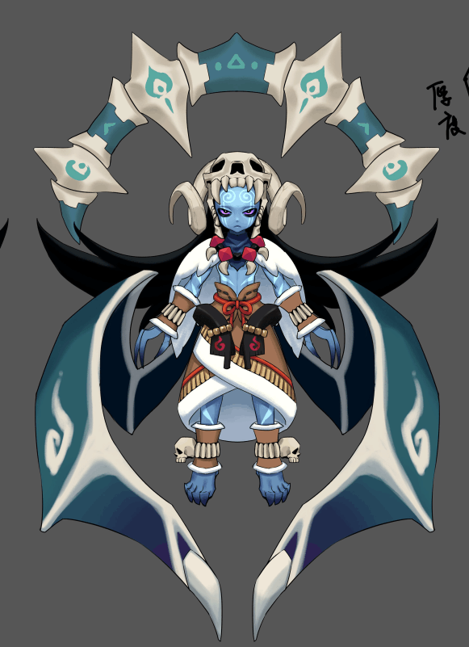
4
伊米尔（Ymir）
ID | bosschaoxue58Yimier4
元素 | 水
属性倾向 | 智力

5
阵容调整提示方向：
 | 让我把你冻成冰雕

1
2
弱点列表
 | 弱点1 | 身体 | 元素 | -
 |  | body | 弱点血量 | 无限
3
 |  |  | 本体/铠甲 | 本体
 |  |  | 受伤比 | 100.00%
 |  |  | AOE可选 | 是
 |  |  | 初始状态 | 正常状态1
 |  |  | tips提示（显示）
 |  |  |  | 本体 | Default

 | 弱点2 | 右翅膀 | 元素 | -
 |  | rwing | 弱点血量 | 有限
 |  |  | 本体/铠甲 | 铠甲
 |  |  | 受伤比 | 100%
 |  |  | AOE可选 | 是
 |  |  | 初始状态 | 冻结(显示mesh)
 |  |  | tips提示（隐藏,图标显示为？号）
 |  |  |  | 猜猜我在哪 | Find me
 |  |  | tips提示（显示）
 |  |  |  | 提升攻击 | Increases attack effect
 |  |  | 打掉后显示为虚影状态

 | 弱点3 | 左翅膀 | 元素 | -
 |  | lwing | 弱点血量 | 有限
 |  |  | 本体/铠甲 | 铠甲
 |  |  | 受伤比 | 100%
 |  |  | AOE可选 | 是
 |  |  | 初始状态 | 冻结(显示mesh)
 |  |  | tips提示（隐藏,图标显示为？号）
 |  |  |  | 猜猜我在哪 | Find me
 |  |  | tips提示（显示）
 |  |  |  | 提升攻击 | Increases attack effect
 |  |  | 打掉后显示为虚影状态

 | 弱点4 | 骨盘 | 元素 | -
 |  | bone | 弱点血量 | 有限
 |  |  | 本体/铠甲 | 铠甲
 |  |  | 受伤比 | 100%
 |  |  | AOE可选 | 是
 |  |  | 初始状态 | 冻结(显示mesh)
 |  |  | tips提示（隐藏,图标显示为？号）
 |  |  |  | 猜猜我在哪 | Find me
 |  |  | tips提示（显示）
 |  |  |  | 提升攻击 | Increases attack effect
 |  |  | 打掉后显示为虚影状态

 | 弱点5 | 头骨 | 元素 | -
 |  | skull | 弱点血量 | 有限
 |  |  | 本体/铠甲 | 铠甲
 |  |  | 受伤比 | 100%
 |  |  | AOE可选 | 是
 |  |  | 初始状态 | 冻结(显示mesh)
 |  |  | tips提示（隐藏,图标显示为？号）
 |  |  |  | 猜猜我在哪
 |  |  | tips提示（显示）
 |  |  |  | 提升攻击 | Increases attack effect
 |  |  | 打掉后显示为虚影状态

 |  |  |  |  |  | 动作 | 音效
 | boss技能1 | 冰晶 | 攻击敌方单体，造成XX%法攻水属性伤害 |  |  | bossYimier1
 | boss技能2 | 吹雪 | 使敌方单体眩晕2回合 |  |  | bossYimier2
 | boss技能3 | 破冰 | 攻击敌方群体，造成XX%法攻水属性伤害；若目标存在吹雪技能添加的stun buff则造成大伤害 |  |  | bossYimier3
 | boss技能4 | 吐息 | 攻击敌方群体，造成XX%法攻水属性伤害并概率附加冰冻效果 |  |  | bossYimier4

 | 弱点状态变化
 |  | 冰龙每5回合（包括第0回合），随机生成一个数n（范围是0~1）
 |  |  | 0<=n<0.33
 |  |  |  | 则弱点2,3置为隐藏显示mesh状态，其余弱点重置血量并为冻结状态
 |  |  | 0.33<=n<0.66
 |  |  |  | 则弱点4置为隐藏显示mesh状态，其余弱点重置血量并为冻结状态
 |  |  | 0.66<=n<=1
 |  |  |  | 则弱点5置为隐藏显示mesh状态，其余弱点重置血量并为冻结状态

 | AI
 |  | boss处于状态1
 |  |  | 技能1至4优先级由低到高
 |  |  | 保底使用技能1
 |  |  | （每回合数除5余4回合）使用技能2
 |  |  | 每5回合使用技能3
 |  |  | 每10回合使用技能4
 |  | 特殊条件：若冰龙弱点2，3 or 4 or 5血量 =0
 |  |  | 保底使用技能1
 |  |  | （每回合数除5余4回合）使用技能2

备忘
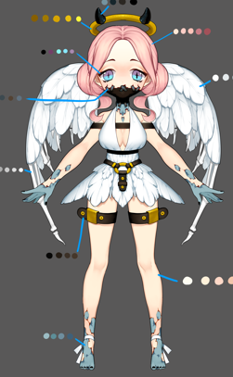
小怪 |  |  |  |  |  |  |  |  |  | ｂｏｓｓ
怪物名称 | 星 |  |  | 红 | 绿 | 蓝 | 黑 | 白 | 配图
五章
伪天使 | 1 |  |  |  |  |  | 妨害S | 提升S

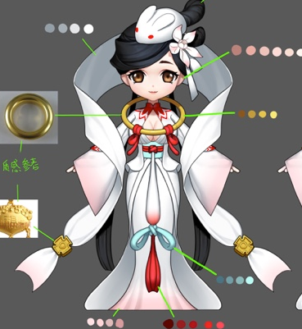
嫦娥 | 2 |  |  |  |  |  | 法D | 法D

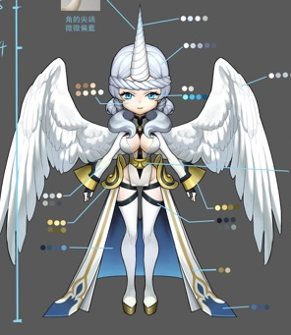
独角兽 | 3 |  |  |  |  |  | 妨害Sdot | 提升S辅助hot

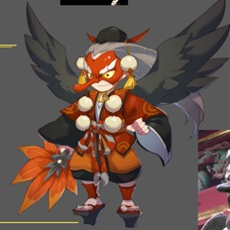
大天狗 | 3 |  |  | 法D（速度） |  | 法D（减速）

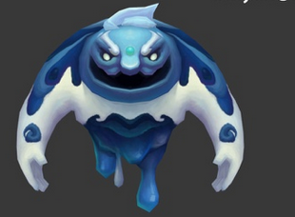
六章
冰岩 | 1 |  |  |  |  | T

 | 蓝怪
 |  | 温迪戈 | 物D
 |  | 舞狮 | 法D
 |  | 水鬼 | S
 |  | 狼人 | T
 |  | 河童 | S
 |  | 龙宫童子 | H
 |  | 蛙鬼 | 法D
 |  | 阿姆特 | T
 |  | 龙女 | S
 |  | 小丑 | 法D
 |  | 冰岩 | T

 | 黑怪
 |  | 狼人 | 物D
 |  | 皮影 | 法D
 |  | 凯瑞斯 | S
 |  | 落新妇 | 法dot
 |  | 安普沙 | S
 |  | 女妖 | 法D，妨害S
 |  | 梦魇 | D
 | 白怪
 |  | 哈皮 | H
 |  | momo | H
 |  | 伪天使 | 提升S
 |  | 嫦娥 | 法D
 |  | 独角兽 | 提升S辅助hot

